Info
OCASIÓN
MARCA | Yamaha | MODELO | GP 1800R - 2022 | ANY | 2023
ESLORA | 3,35 m | MANGA | 1,24 m | PLACES | 1-3 personas
NOMBRE | - | BANDERA | Española | MATRICULA | FR
MOTOR | Yamaha 1.8l | TIPO | 4 cilindros, 4 tiempos, 1812 cc | POTENCIA | 180 CV
COMBUSTIBLE | Gasolina | HORAS MOTOR | 58 | ANY MOTOR | 2023

INFORMACIÓN:
- Estado impecable, muy pocas horas, garantía oficial hasta 03/2025
- Trim Electrónico
- Sistema RiDe (marcha atrás electrónica) / No wake-mode / Cruise-Assist / TDE Assist
- Capacidad de combustible (litros): 70 L
- Matrícula francesa, con posibilidad de cambio a española

PRECIO:
16,500 €

IVA |  | N/A
CAMBIO DE LISTA |  | NO INCLUÍDO
IMPUESTOS CAMBIO NOMBRE |  | NO INCLUÍDO
TRÁMITE CAMBIO DE NOMBRE: |  | NO INCLUÍDO
PRECIO TOTAL: |  | 16,500 €

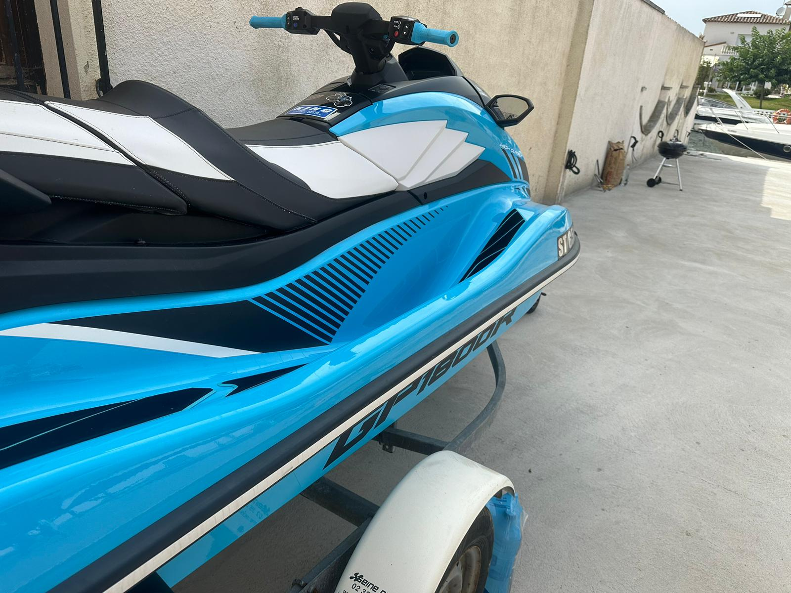

info@styxmotor.com |  |  |  |  | TELF: +34 616 42 85 05
www.styxmotor.com |  |  |  |  | +34 678 30 37 72
+34 972 255 708 |  |  |  |  | +34 637 41 30 74

